Лист 1
Прайс-лист
МИР ПРЯЖИ

В валюте: руб. (курс 1).
Цены указаны на 07.08.2020

№ | Номенклатура/ Характеристика номенклатуры | Описание | Изображение | Артикул | Цена | Ед. | Остаток | Ссылка на сайт
 | Глаза кукольные стеклянные 4мм, 10шт/упак 5AS-016 светло-коричневый | Глаза кукольные стеклянные 4мм, 10шт/упак 5AS-016 светло-коричневый | 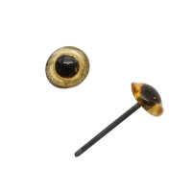 | 7725952 | 17.91 |  |  | Изображение
 | Глаза кукольные стеклянные 4мм, 10шт/упак 5AS-016 светло-коричневый |  |  |  | 17.91 | упак | 17 | Изображение
 | Глаза кукольные стеклянные 6мм, 10шт/упак (голубой) 5AS-018 | Глаза кукольные стеклянные 6мм, 10шт/упак (голубой) 5AS-018 | 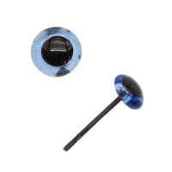 | 7725953 | 20.33 |  |  | Изображение
 | Глаза кукольные стеклянные 6мм, 10шт/упак (голубой) 5AS-018 |  |  |  | 20.33 | шт | 1 | Изображение
 | Глаза кукольные стеклянные 6мм, 10шт/упак (светло-коричневый) 5AS-018 | Глаза кукольные стеклянные 6мм, 10шт/упак (светло-коричневый) 5AS-018 | 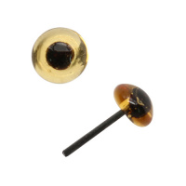 | 7725953 | 20.33 |  |  | Изображение
 | Глаза кукольные стеклянные 6мм, 10шт/упак (светло-коричневый) 5AS-018 |  |  |  | 20.33 | шт | 13 | Изображение
 | Глаза кукольные стеклянные 6мм, 10шт/упак (темно-коричневый) 5AS-018 | Глаза кукольные стеклянные 6мм, 10шт/упак (темно-коричневый) 5AS-018 | 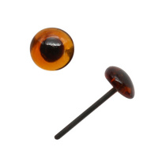 | 7725953 | 20.33 |  |  | Изображение
 | Глаза кукольные стеклянные 6мм, 10шт/упак (темно-коричневый) 5AS-018 |  |  |  | 20.33 | шт | 8 | Изображение
 | Глазки круглые плоские с фиксатором, 4,5мм, 24 шт/упак | Глазки круглые плоские с фиксатором, 4,5мм, 24 шт/упак | 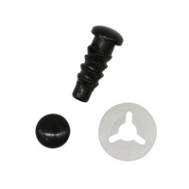 | 7722407 | 83.97 |  |  | Изображение
 | Глазки круглые плоские с фиксатором, 4,5мм, 24 шт/упак |  |  |  | 83.97 | упак | 2 | Изображение
 | Глазки пластиковые с фиксатором 5мм, 24шт/упак (голубой) | Глазки пластиковые с фиксатором 5мм, 24шт/упак (голубой) | 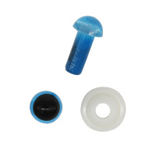 | 7722409 | 116.23 |  |  | Изображение
 | Глазки пластиковые с фиксатором 5мм, 24шт/упак (голубой) |  |  |  | 116.23 | упак | 2 | Изображение
 | Глазки пластиковые с фиксатором 5мм, 24шт/упак (зеленый) | Глазки пластиковые с фиксатором 5мм, 24шт/упак (зеленый) | 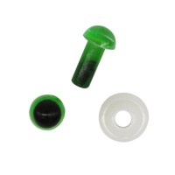 | 7722409 | 116.23 |  |  | Изображение
 | Глазки пластиковые с фиксатором 5мм, 24шт/упак (зеленый) |  |  |  | 116.23 | упак | 5 | Изображение
 | Глазки пластиковые с фиксатором 5мм, 24шт/упак (коричневый) | Глазки пластиковые с фиксатором 5мм, 24шт/упак (коричневый) | 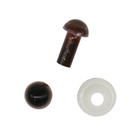 | 7722409 | 116.23 |  |  | Изображение
 | Глазки пластиковые с фиксатором 5мм, 24шт/упак (коричневый) |  |  |  | 116.23 | упак | 2 | Изображение
 | Глазки пластиковые с фиксатором 5мм, 24шт/упак (янтарный) | Глазки пластиковые с фиксатором 5мм, 24шт/упак (янтарный) | 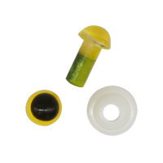 | 7722409 | 116.23 |  |  | Изображение
 | Глазки пластиковые с фиксатором 5мм, 24шт/упак (янтарный) |  |  |  | 116.23 | упак | 12 | Изображение
 | Глазки пластиковые с фиксатором 6мм, 24шт/упак (зеленый) | Глазки пластиковые с фиксатором 6мм, 24шт/упак (зеленый) | 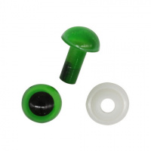 | 7722410 | 101.68 |  |  | Изображение
 | Глазки пластиковые с фиксатором 6мм, 24шт/упак (зеленый) |  |  |  | 101.68 | упак | 9 | Изображение
 | Глазки пластиковые с фиксатором 6мм, 24шт/упак (коричневый) | Глазки пластиковые с фиксатором 6мм, 24шт/упак (коричневый) | 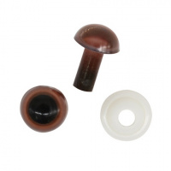 | 7722410 | 101.68 |  |  | Изображение
 | Глазки пластиковые с фиксатором 6мм, 24шт/упак (коричневый) |  |  |  | 101.68 | упак | 7 | Изображение
 | Глазки пластиковые с фиксатором 6мм, 24шт/упак (янтарный) | Глазки пластиковые с фиксатором 6мм, 24шт/упак (янтарный) | 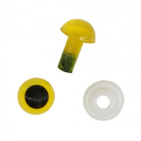 | 7722410 | 101.68 |  |  | Изображение
 | Глазки пластиковые с фиксатором 6мм, 24шт/упак (янтарный) |  |  |  | 101.68 | упак | 4 | Изображение
 | Глазки-бусинки пластиковые, с фиксатором, цв. черный, 4мм, 24 шт/упак | Глазки-бусинки пластиковые, с фиксатором, цв. черный, 4мм, 24 шт/упак | 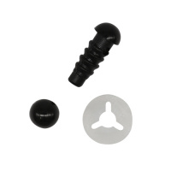 | 7722401 | 79.38 |  |  | Изображение
 | Глазки-бусинки пластиковые, с фиксатором, цв. черный, 4мм, 24 шт/упак |  |  |  | 79.38 | упак | 4 | Изображение
 | Носик-морковка для игрушек 18 мм, фасовка 10 шт. | Носик-морковка для игрушек 18 мм, фасовка 10 шт. | 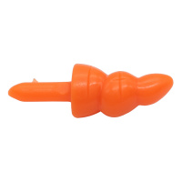 | 7727100 (2AR233) | 12.80 |  |  | Изображение
 | Носик-морковка для игрушек 18 мм, фасовка 10 шт. |  |  |  | 12.80 | упак | 43 | Изображение

